Схема проезда
Схема проезда до завода "DAUER" в г.Жуковский, ул.Наркомвод
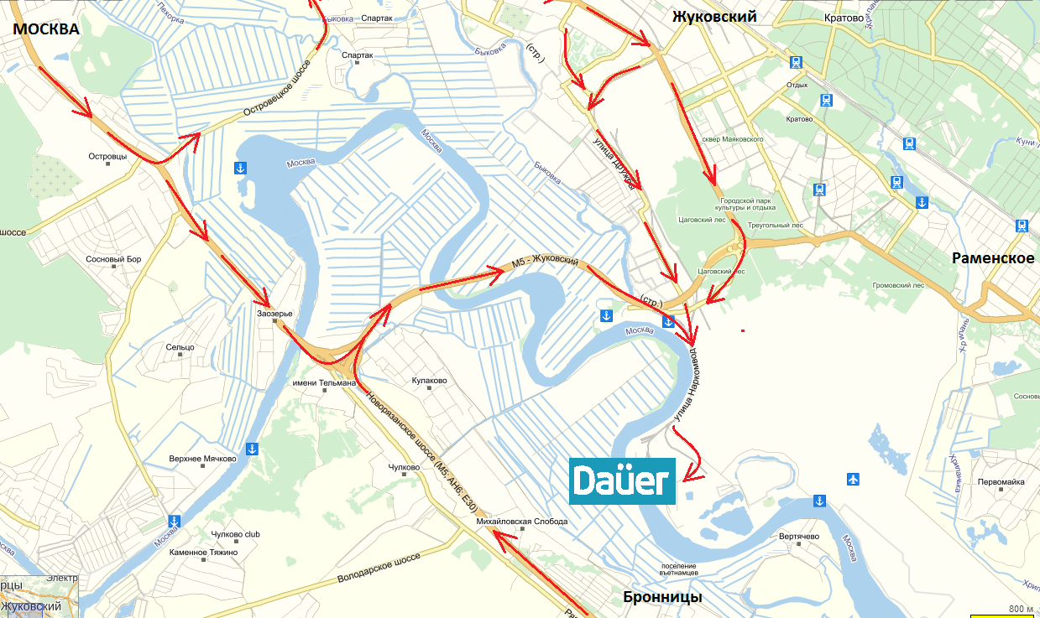

Двигаетесь по улице Наркомвод, по главной дороге по указателю на "ИНКО" на улицу Коммунальный проезд, далее прямо 300 метров до вывески ООО "Межрегионстрой", на проходной сказать, что следуете на завод сухих смесей "Dauer".

Тарифы на доставку со склада в г.Жуковский, ул. Наркомвод
Машина (грузоподъёмность), тн | Расстояние (за основу берётся расчёт расстояния по Яндекс Картам), км
 | до 20км (1 категория) | до 40км (2 категория) | до 80км (3 категория)
Машина до 14тонн | 3,950р. | 4,900р. | 5,800р.
Машина до 20тонн | 5,000р. | 6,200р. | 7,200р.
Манипулятор до 12тн | 5,900р. | 6,900р. | 7,800р.
Машина до 24тн | 6,900р. | 8,200р. | 8,700р.
Въезд под запрещающие знаки МОЖД (в дневное время +1000руб.), в Садовое кольцо (в любое время суток) +1000руб. (категория+ТК, категория+СК, категория+СК+ТК)
Доставка по Московской области на расстояние свыше 80км от склада в г.Жуковский оплачивается из расчёта 60руб./км в одну сторону пути, начиная отсчёт после 60км (рассчёт ведётся по Яндекс картам с запасом в 10км). 3кат.+киллометраж
Все остальные случаи транспортировки продукции оговариваются отдельно с менеджером.
*Подача машины под разгрузку осуществляется по предварительной договорённости с водителем в течение 2 часов бесплатно, далее 1000р./час.
WWW.DAUER.RU

